01 08 2020
Оперативний щоквартальний звіт
про стан реалізації проєктів-переможців Громадського бюджету у 2020 році
 |  |  |  |  |  |  |  | (станом на 01.08.2020)
№ з/п | Проєкт (№, назва, адреса реалізації, Команда, лідер Команди) | Найменування робіт, товарів, послуг | Замовник проєкту | Погодження з Командою технічних вимог (ТВ) (дата) та календарного плану (КП) (дата) | Наявність договору на виконання робіт (закупівлі товарів, послуг) (дата) | Сума проєкту (тис. грн) | Стан реалізації проєкту
 |  |  |  |  |  |  | Посилання на тендерну закупівлю (відповідно до найменування робіт, товарів, послуг) | Профінансовано, тис.грн |  | Фотозвіт результату реалізації | Альтернативний звіт Команди (так/ні)
 |  |  |  |  |  |  |  | Факт | Економія
1 | 2 | 3 | 4 | 5 | 6 | 7 | 8 | 9 | 10 | 11 | 12
Головний розпорядник бюджетних коштів - Голосіївська районна в місті Києві державна адміністрація
1 | № 292 "Облаштування ігрового майданчика ДНЗ №389", Науки проспект, 100, Київ, Невмержицкая Наталія Миколаївна | Погодження технічних вимог. Проведення торгів. Закупівля обладнання для ігрового майданчику, встановлення обладнання. | Управління освіти Голосіївської РДА, Іванюк Ірина Вікторівна, (044)5816494 | ТВ 19.05.2020 КП 06.02.2020 | ФОП Какіашвілі В.В. | 54.200 | UA-2020-07-20-007173-b
2 | № 328 "СТОП_Булінг (цькування)", вул. Михайла Стельмаха, 9, Київ, Падучак Олександра Іллівна | Погодження технічних вимог. Проведення торгів. Друк та закупівля плакатів та пам"яток для дітей. Проведення тренінгів з дітьми, вчителями та батьками. | Управління освіти Голосіївської РДА, Іванюк Ірина Вікторівна, (044)5816494 | КП 04.02.2020, ТВ 19.05.2020 | немає | 131.794 | Реалізація проекту планується після початку занять у школі
3 | № 564 "Обладнання для актової зали школи №130", вул. Велика Васильківська (Червоноармійська), 128, Київ, Кузьменко Роман Леонтійович | Погодження технічних вимог. Проведення торгів. Придбання сучасної апаратури та оновлення технічної бази актової зали, монтаж проектора. Проєкт реалізовано | Управління освіти Голосіївської РДА, Іванюк Ірина Вікторівна, (044)5816494 | ТВ 13.03.2020 КП 11.02.2020 | Договір від 27.05.2020 № 138 з ТОВ "Сейлз Хаус" | 271.200 | UA-2020-04-15-000585-b | 271.200 | 0.000
4 | № 570 "Нове обладнання для кабінетів інформатики школи 130", вул. Велика Васильківська (Червоноармійська), 128, Київ, Кузьменко Роман Леонтійович | Погодження технічних вимог. Проведення торгів. Придбання комп"ютерного обладнання та встановлення демонстраційних комплексів для покращення якості навчального процесу. Проєкт реалізовано | Управління освіти Голосіївської РДА, Іванюк Ірина Вікторівна, (044)5816494 | ТВ 13.03.2020 КП 11.02.2020 | Договір від 27.05.2020 № 138 з ТОВ "Сейлз Хаус" | 88.164 | UA-2020-04-15-000585-b | 87.054 | 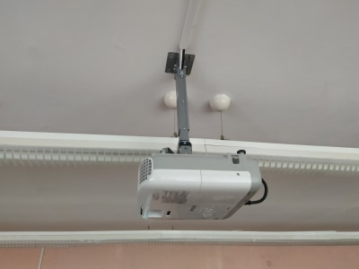 1.110
5 | № 1111 "Нова огорожа для Закладу освіти №15", Велика Васильківська вулиця, 12а, Київ, Дащенко Андрій Володимирович | Погодження технічних вимог. Проведення торгів. Демонтаж старої огорожі, встановлення стовбів огорожі та секцій. | Управління освіти Голосіївської РДА, Іванюк Ірина Вікторівна, (044)5816494 | КП 05.02.2020, ТВ 19.05.2020 | ТОВ "ВІРІДІС БУД" договір на стадії укладання | 718.301 | UA-2020-06-01-007032-b
6 | № 1152 "Благоустрій шкільного подвір’я ліцею «Голосіївський» № 241 міста Києва", вул. Голосіївська, 12, Київ, Латинін Ігор Анатолійович | Погодження технічних вимог. Проведення торгів. Підготовка території для монтажу спортінвентарю, монтаж спортивного комплексу та тренажерів, встановлення паркану, укладання асфальтованого покриття та тротуарної плитки | Управління освіти Голосіївської РДА, Іванюк Ірина Вікторівна, (044)5816494 | КП 03.02.2020, ТВ 18.05.2020 | немає | 2908.885 | UA-2020-06-12-000553-c Тендер проведено. Знаходиться на оскарженні в Антимонопольному комітеті.
7 | № 1154 "Вивільнення від автомобілів пішохідної зони біля станції метро Теремки", просп. Академіка Глушкова, 31А, Київ, Гдаль Богдан Володимирович | Встановлення шлагбауму та стовпчиків для обмеження руху автомобілів, виготовлення копій ключів для антивандальних замків висадка зелених насаджень | Управління будівництва та архітектури Голосіївської районної в місті Києві державної адміністрації, Мамедова Альона Валеріївна (044)2598219 | ТВ 20.03.2020 КП 11.02.2020 | Договір від 17.04.2020 № 121 з "Виробничо-комерційне підприємство "Квадрат" у формі ТОВ | 259.536 | UA-2020-04-01-001043-а
8 | № 1259 "Безпечні тренування спортсменів секції велоспорту КДЮСШ-15", Маршала Якубовського вулиця, 7а, Київ, Брідня Дмитро Васильович | Складаня плану. Погодження закупівлі "Київаудит". Проведення закупівлі за процедурою відкриті торги. Закупівля автомобіля для проведення тренувань та змагань відділення велосипедного спорту на шосе. Надання звіту про виконання. Проєкт реалізовано | Комплексна дитячо-юнацька спортивн ашкола № 15, Шевченко Лариса Іванівна, (044)2503415 | ТВ 05.02.2020 КП 05.02.2020 | Договір від 17.04.2020 № ЕСеА-0001/108 з ТОВ "ВІДІ ЕЛЕГАНС" | 575.040 | UA-2020-03-17-002618-a | 555.000 | 20.040 | 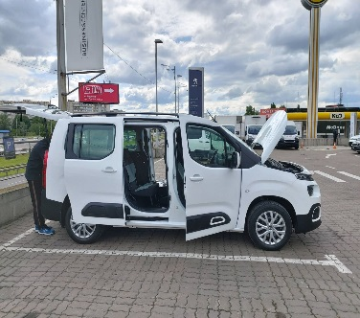
9 | № 1260 "Комфортні умови тренувань на футбольних полях КДЮСШ-15", Маршала Якубовського вулиця, 7а, Київ, Брідня Дмитро Васильович | Складання плану. Погодження закупівлі "Київаудит".Проведення закупівлі за процедурою відкриті торги. Закупівля спеціальної техніки для прибирання снігу на футбольних полях. Надання звіту про виконання. .Проєкт реалізовано | Комплексна дитячо-юнацька спортивн ашкола № 15, Шевченко Лариса Іванівна, (044)2503415 | ТВ 05.02.2020 КП 05.02.2020 | Договір від 21.04.2020 № 22 з ПП "ПРОТОН" | 367.440 | UA-2020-03-17-002671-a | 364.320 | 3.120 | 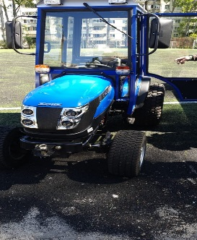
10 | № 1271 "Ремонт спортивної зали в Спеціалізованій школі №112 ім. Тараса Шевченка", вул. Велика Васильківська (Червоноармійська), 78, Київ, Пинзеник Олеся Олександрівна | Погодження технічних вимог. Проведення торгів. Закупівля матеріалів та обладнання. Демонтажні роботи, малярні роботи, монтажні роботи та встановлення спортивного обладнання | Управління освіти Голосіївської РДА, Іванюк Ірина Вікторівна, (044)5816494 | КП 05.02.2020, ТВ 18.05.2020 | Договір від 20.07.2020 №185 ТОВ "Бігма" | 550.582 | UA-2020-06-18-005986-c Розпочаті ремонтні роботи
11 | № 1285 "Зелена територія комфорту теремківського озера", вул. Академіка Вільямса, 19/14, Київ, Семенова Аліна Ігорівна | Озеленення території навколо озера, улаштування поребрика, улаштування тротуарної плитки | Управління будівництва та архітектури Голосіївської районної в місті Києві державної адміністрації, Мамедова Альона Валеріївна (044)2598219 | ТВ 20.03.2020 КП 11.02.2020 | ТОВ "ВІРІДІС БУД" договір на стадії укладання | 232.380 | UA-2020-07-16-003430-b , відбулася тендерна закупівля, визначено переможця
12 | № 1307 "Сучасний харчоблок для Спеціалізованої школи № 112 ім. Тараса Шевченка", вул. Велика Васильківська (Червоноармійська), 78, Київ, Пинзеник Олеся Олександрівна | Погодження технічних вимог. Проведення торгів. Закупівля матеріалів та обладнання для харчоблоку . Демонтаж обладнання. Монтаж нового обладнання. | Управління освіти Голосіївської РДА, Іванюк Ірина Вікторівна, (044)5816494 | КП 05.02.2020, ТВ 18.05.2020 | немає | 381.465 | UA-2020-07-14-008471-c, Тендер не відбувся
13 | № 1395 "Азбука хореографії", вул. Васильківська, 2А, Київ, Таран Ірина Анатоліївна | Погодження календарного плану, погодження технічного завдання, проведення торгів, заключення договорів, придбання хореографічних станків. Проєкт реалізовано | Управління культури, туризму та охорони культурної спадщини Голосіївської РДА, Письменна Оксана Олексіївна, (044)2598302 | КП 31.01.2020, ТВ 31.01.2020 | Договір від 22.05.2020 № 04-02/109 з ФОП "Чуприна Дмитро Олександрович" | 99.360 | UA-2020-04-29-001352-b | 96.360 | 3.000
14 | № 1400 "Дітям Голосієва-сучасне обладнання", вул. Васильківська, 2А, Київ, Таран Ірина Анатоліївна | Погодження календарного плану, погодження технічного завдання, проведення торгів, заключення договорів, Придбання проектору, екрану до проектору, інтерактивної дошки, акустичної системи, стійки для акустичної системи, мікшерного пульту, ноутбуку, принтера, радіосистеми, подовжувача на котушці. Здійснена поставка товарів. Узгодження технічного завдання з Командою на кошти, які з'економлені під час проведення Спрощених закупівель | Управління культури, туризму та охорони культурної спадщини Голосіївської РДА, Письменна Оксана Олексіївна, (044)2598302 | КП 31.01.2020, ТВ 31.01.2020 | Договір від 19.05.2020 №04-02/105 з СПД ФОП Платунов П.Ю, від 20.05.2020 №04-02/106 з ТОВ "Компаком-2000", від 20.05.2020 №04-02/107 з ТОВ "Інтер Системс", від 22.05.2020 № 04-02/110 з ТОВ "ЕМЕРТІМ" | 140.644 | UA-2020-04-29-001426-a, UA-2020-04-29-000848-c, UA-2020-04-29-000555-c, UA-2020-04-29-000575-c | 93.712 | 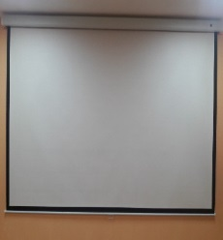 46.933
15 | № 1419 "Спортивна площадка ліцею №227", вул. Маршала Якубовського, 7Д, Київ, Рогоза Ігор Володимирович | Погодження технічних вимог. Проведення торгів. Підготовка основи для штучного покриття, монтаж гумового покриття, встановлення гімнастичного комплексу. | Управління освіти Голосіївської РДА, Іванюк Ірина Вікторівна, (044)5816494 | ТВ 19.05.2020 КП 10.02.2020 | ТОВ "Евробудексперт" договір на стадії укладання | 331.200 | UA-2020-07-17-006250-b. Проведено тендер. Розпочаті ремонтні роботи. Проходить стадія заключення договору.
16 | № 1751 "Інтерактивний комплекс для Школи № 92", вул. Тарасівська, 11, Київ, Тетерук Дмитро Сергійович | Погодження технічних вимог. Проведення торгів. Придбання інтерактивного комплексу (інтерактивна дошка, проектор, ноутбук). Завезено інтерактивний комплекс до навчального закладу. Кошти на реалізацію проєкту профінансовані, проєкт реалізовано | Управління освіти Голосіївської РДА, Іванюк Ірина Вікторівна, (044)5816494 | КП 07.02.2020, ТВ 13.03.2020 | Договір від 19.05.2020 № 128 з ТОВ "Новітні освітні технології" | 55.320 | UA-2020-04-14-000150-b | 54.745 | 0.575 | 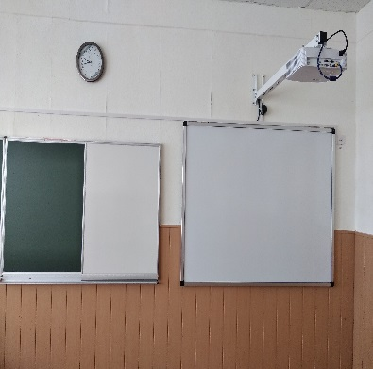
17 | № 1840 "Сучасна оргтехніка для Спеціалізованої школи № 165", Жилянська вулиця, 75 Київ, Пинзеник Олеся Олександрівна | Погодження технічних вимог. Проведення торгів. Придбання оргтехніки (проектори,мікшер, системні блоки, монітори, мишки, клавіатури, принтери). Встановлення закупленої оргтехніки. Кошти на реалізацію проєкту профінансовані. Проєкт реалізовано | Управління освіти Голосіївської РДА, Іванюк Ірина Вікторівна, (044)5816494 | КП 06.02.2020, ТВ 11.03.2020 | Договір від 19.05.2020 № 128 з ТОВ "Новітні освітні технології" | 126.060 | UA-2020-04-14-000150-b | 125.345 | 0.715
18 | № 1856 "Оснащення фізичного кабінету в СШ № 92 ім. Івана Франка", вул. Тарасівська, 11, Київ, Пинзеник Олеся Олександрівна | Погодження технічних вимог. Проведення торгів. Закупівля демонстраційного та лаболаторного обладнання для кабінету фізики. Кошти на реалізацію проєкту профінансовані. Проєкт реалізовано | Управління освіти Голосіївської РДА, Іванюк Ірина Вікторівна, (044)5816494 | КП 06.02.2020, ТВ 11.03.2020 | Договір від 06.04.2020 № 118 з ТОВ "ЕЛІМ" | 116.544 | UA-2020-03-05-003895-b | 116.400 | 0.144 | 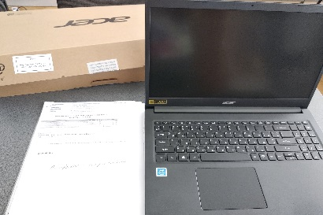
19 | № 2014 "Магія хімії", вул. Володимирська, 79Б, Київ, Пинзеник Олеся Олександрівна | Погодження технічних вимог. Проведення торгів. Закупівля навчальних комплектів для кабінетів хімії. Друк та закупівля посібників. Кошти на реалізацію проєкту профінансовані. Проєкт реалізовано | Управління освіти Голосіївської РДА, Іванюк Ірина Вікторівна, (044)5816494 | КП 06.02.2020, ТВ 11.03.2020 | Договір від 06.04.2020 № 118 з ТОВ "ЕЛІМ" | 232.075 | UA-2020-03-05-003895-b | 229.854 | 2.221
20 | № 2061 "Evorank у Ліцей № 227 імені М.М. Громова", вул. Маршала Якубовського, 7Д, Київ, Басовський Володимир Олександрович | Погодження технічних вимог. Проведення торгів. Тренінг, організація та проведення конкурсу, закупівля товарів та послуг згідно проектів-переможців, нагородження переможців | Управління освіти Голосіївської РДА, Іванюк Ірина Вікторівна, (044)5816494 | КП 20.02.2020 ТВ 06.06.2020 | немає | 150.000 | Реалізація проекту планується після початку занять у школі
 | Всього: | Х | Х | Х | Х | 7790.19 | Х | 1993.990 | 77.86 | Х | Х

